Prueba 1
VISUAL INSIGHT
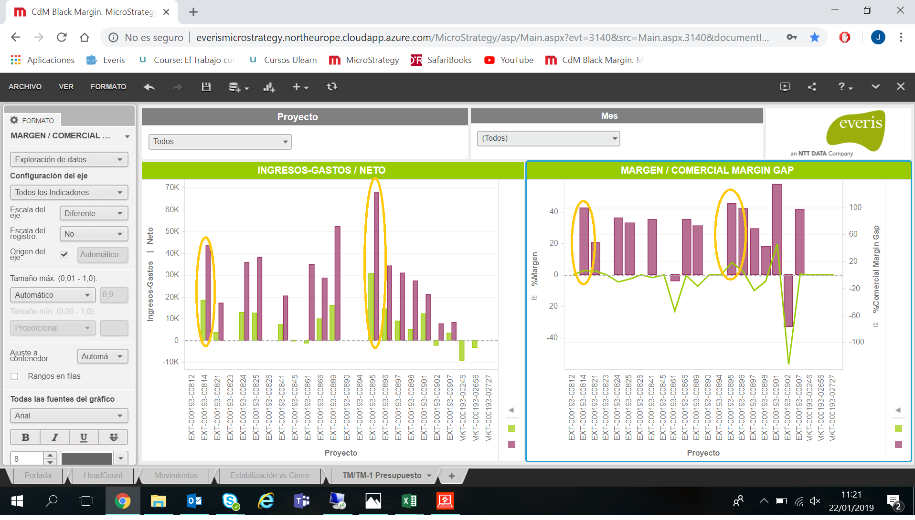

MySQL
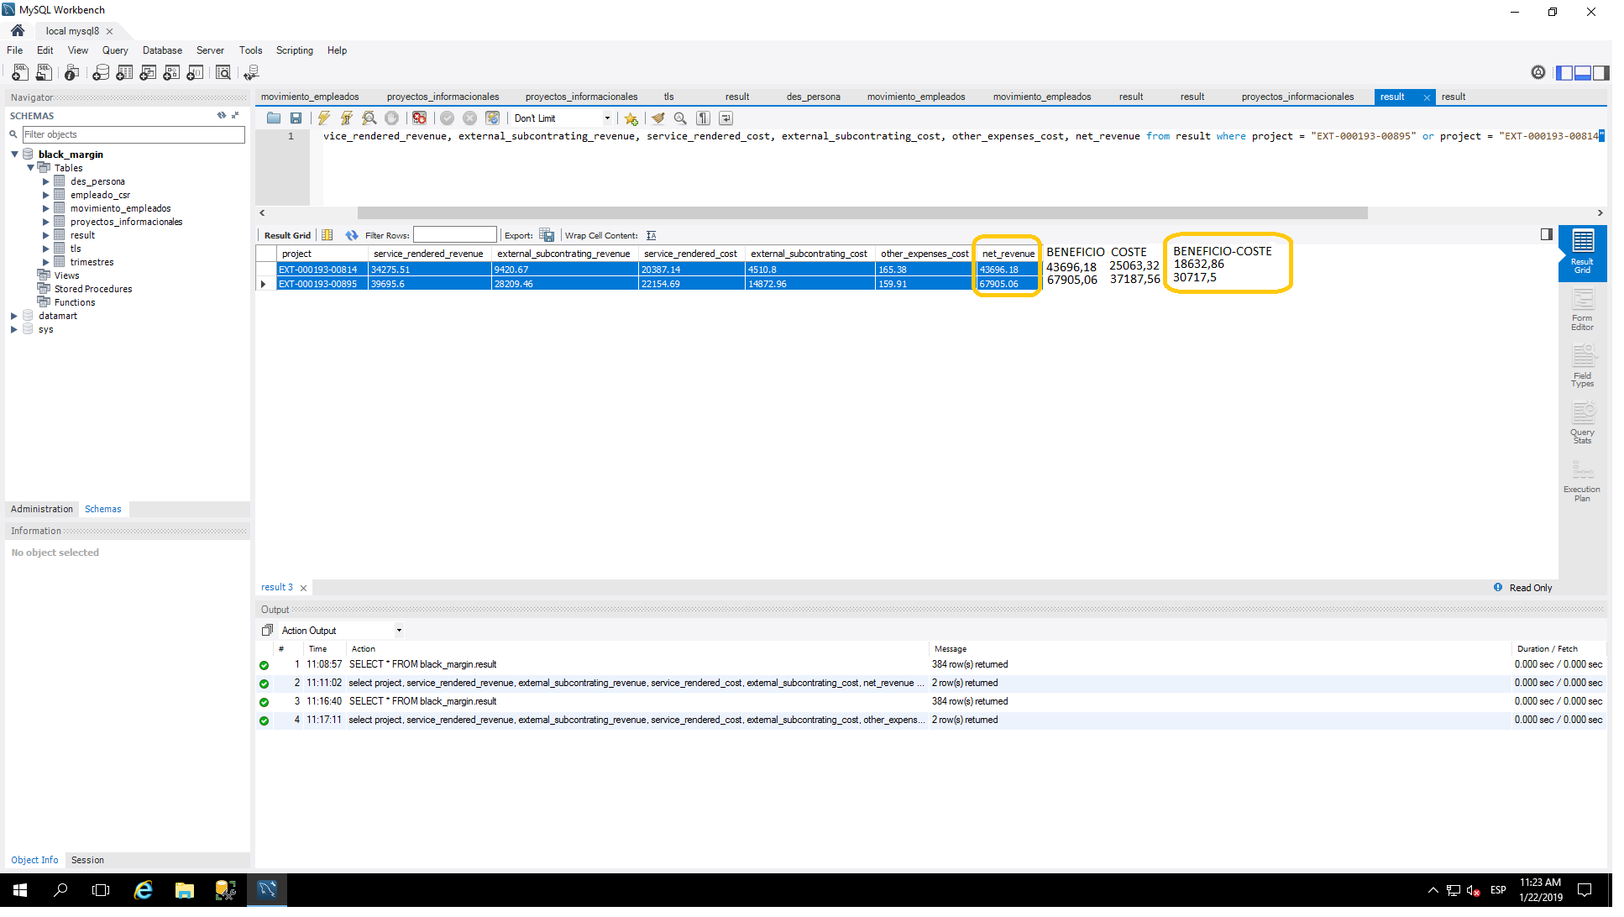

EXCEL

